界面&功能
界面相关 |  |  |  | 功能规则

 | 功能入口
 | 主界面点击合成打开功能界面。

 | 主界面【当前为示例】

 |  |  | 美术需求 |  | 功能规则
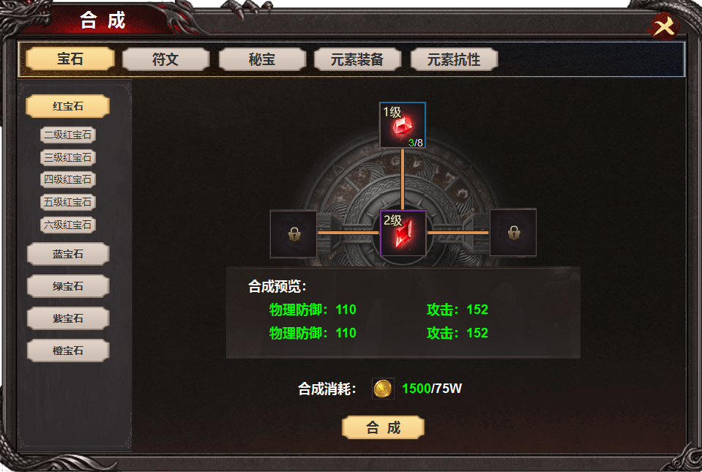
1
 |  | 1 | 一级页签及选中状态 | 1 | 一级页签。
 |  | 2 | 二级页签几选中状态 |  | ▶ | 页签有选中状态，点击下方展开页签下内容，首次进入默认第一个。
 |  | 3 | 道具框，合成线，锁形标记。 |  | ▶ | 一级页签下所有的页签，点击后只有【2】区域进行变化，【3】【4】【5】只有数值变化。
2
 |  | 4 | 属性框 | 2 | 二级页签
 |  | 5 | 合成按钮 |  | ▶ | 一级页签选中后，二级页签展示，首次进入默认不选中。右侧【3】【4】区域空。
3
 |  |  |  | 3 | 合成图示
 |  |  |  |  | ▶ | 当前物品从低级合成到高级，合成需要几种材料就显示几种材料，不需要其它材料的锁死道具栏。
 |  |  |  |  | ▶ | 物品显示当前拥有数量和和合成需要数量，点击后数量相应减少。
 |  |  |  | 4 | 道具属性
 |  |  |  |  | ▶ | 显示为合成后的道具属性。【2】区域点击具体物品时此处显示物品的属性，没有时显示为空。
 |  |  |  | 5 | 合消耗及合成按钮
4
 |  |  |  |  | ▶ | 数量不足时点击合成按钮，显示道具数量不足。

5

参考图
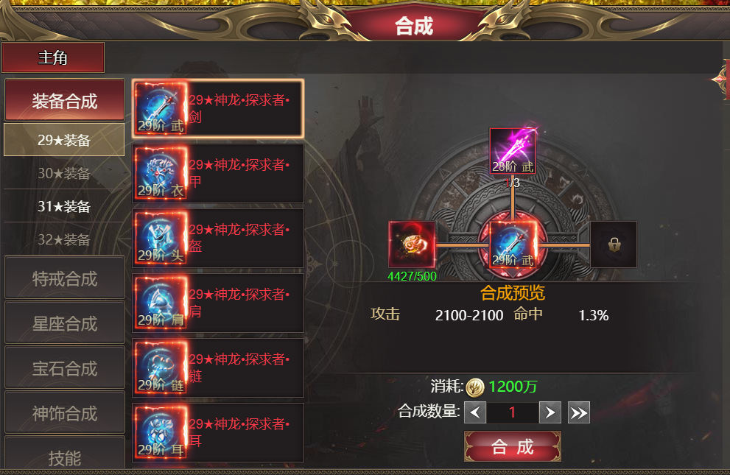
参考图

